상품제안서
디자인노트 베이직(주문제작형) | 상품코드: S27978

 |  |  |  |  |  |  | 02-713-8555 | www.synergygift.co.kr
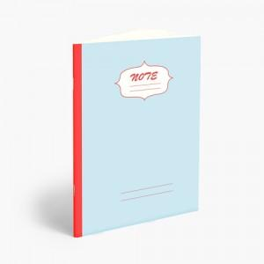

【상세/제작정보】 | 앞표지 박인쇄 가능 / 내지 인쇄불가

【인쇄/포장옵션】 | 금박 / OPP(비닐)

【공급단가】 | 수량 | 100~ | 300~ | 500~ | 1,000~ | 3,000~
*VAT별도 | 단가 | 1,040원 | 880원 | 790원 | 700원 | 690원

【상품 URL】 | https://www.synergygift.co.kr:443/src/goods_detail.php?gdno=27978

